UT29 LAZ3
Pro výpočet roztečí děr pro montáž lamel doplníme do tabulky "výšku UT profilu" a požadovaný počet lamel v "U" anebo "UT" profilu.
Po zadání hodnot uvidíme v tabulce vypočítané hodnoty roztečí děr a překrytí lamel [mm].
U výplně AL-LAZ3 pro vyznačení otvorů a uchycení lamel do profilů AL-U29 a AL-UT29 použijeme první a třetí drážku, na které si vyznačíme body pro otvory podle hodnot získaných z tabulky na zvolený počet lamel a výšku profilů AL-U29 a AL-UT29
Z tabulky vybereme vypočítané hodnoty ze sloupce "Drážka" a postupně podle hodnot vyznačíme body pro otvory v příslušné drážce až po poslední lamelu. Díry značíme od začátku "U" anebo "UT" profilu.
Při montáži lamel AL-LAZ3 je nutné během značení bodů pro otvory rozlišovat pravý a levý "U" a "UT" profil.
Při montáži lamel do levého "U" a "UT" profilu je nutné použít hodnoty v opačném pořadí.
Doplňte hodnoty
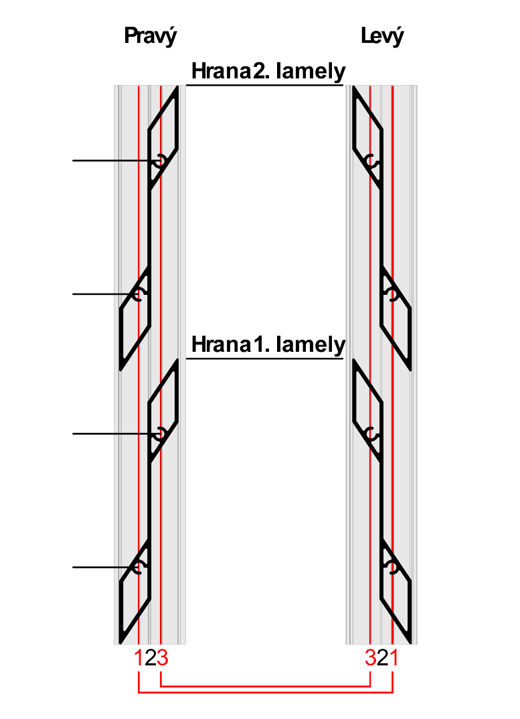
 |  | 2000
Výška "UT" profilu | [mm] |  |  |  | konštanty | Výška | Prekrytie | mm | 16.0
Počet lamel | [ks ] | 20 |  |  | výška lamely | 115
 |  |  |  |  | 115.2 | 214
 |  |  |  |  | výška prvej diery | 314
 |  |  |  |  | 31.0219059 | 413
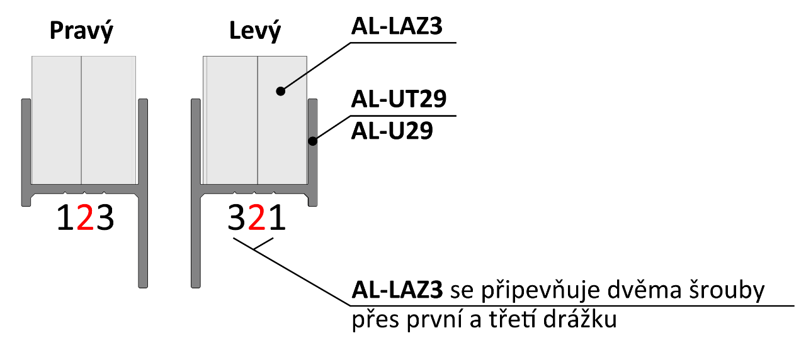
 |  |  |  |  | ku dalsej diere | 512
 | Otvory v drážkach |  | 184 |  | 53.6859714 | 611
 |  |  |  |  | maximálne prekrytie | 710
Lamela | Drážka 1(mm) | Drážka 3(mm) |  |  | 20 | 810
1 | 31 | 85 |  |  |  | 909
2 | 130 | 184 | 130 |  |  | 1008
3 | 229 | 283 |  |  |  | 1107
4 | 329 | 382 |  |  |  | 1206
5 | 428 | 482 |  |  |  | 1306
6 | 527 | 581 | 85 |  |  | 1405
7 | 626 | 680 |  |  |  | 1504
Pořadí hodnot pro Pravý "U" a "UT" profil: Drážka 1, Drážka 3
Pořadí hodnot pro Levý "U" a "UT" profil: Drážka 1, Drážka 3
Poradie hodnôt pre Pravý "U" a "UT" profil: Drážka 2/4, Drážka 4/2
Poradie hodnôt pre Ľavý "U" a "UT" profil: Drážka 4/2, Drážka 2/4
8 | 725 | 779 |  |  |  | 1603
9 | 825 | 878 |  |  |  | 1702
10 | 924 | 978 | 31 |  |  | 1802
11 | 1023 | 1077 |  |  |  | 1901
12 | 1122 | 1176 |  |  |  | 2000
13 | 1221 | 1275 |  |  |  | 2099
14 | 1321 | 1374 |  |  |  | 2198
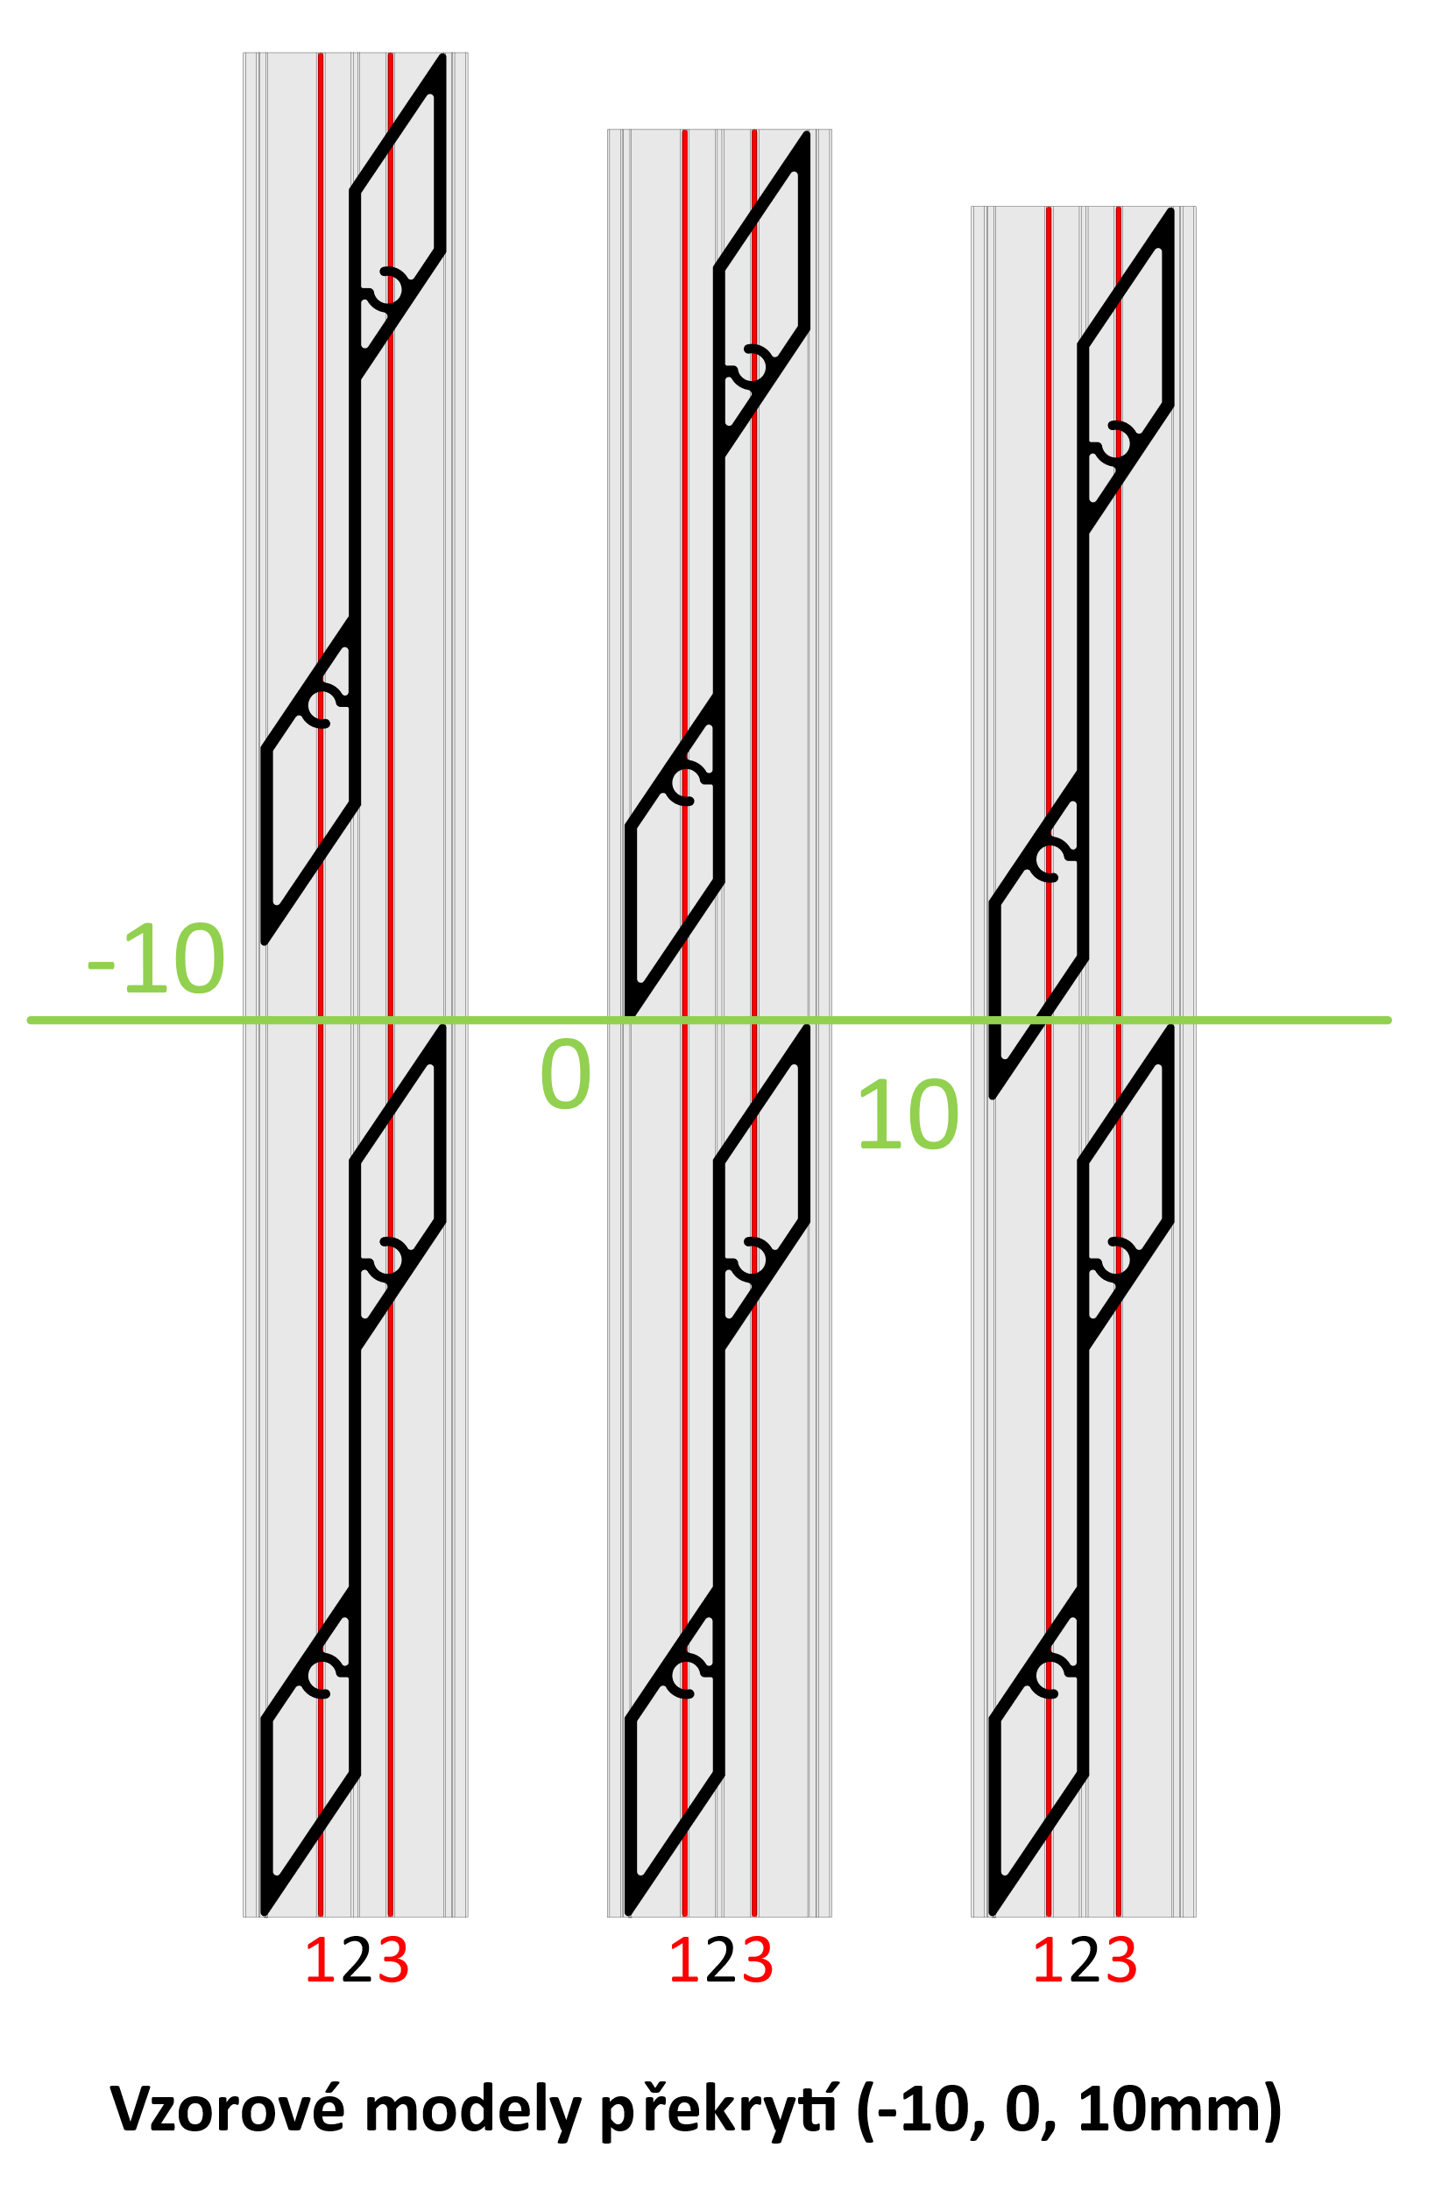
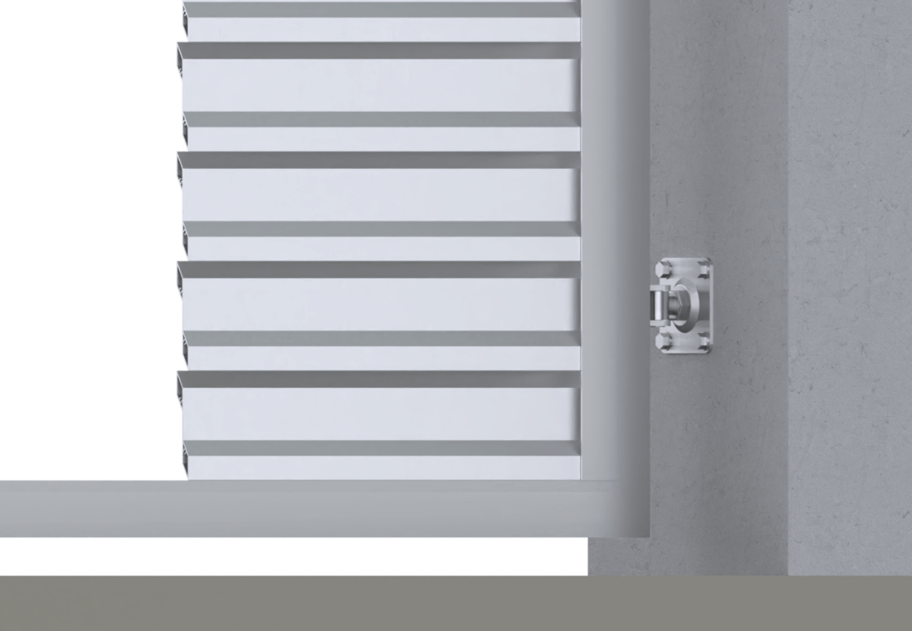
15 | 1420 | 1474 |  |  |  | 2298
16 | 1519 | 1573 |  |  |  | 2397
17 | 1618 | 1672 |  |  |  | 2496
18 | 1717 | 1771 |  |  |  | 2595
19 | 1817 | 1870 |  |  |  | 2694
Reálně (vypočítané) překrytí
20 | 1916 | 1970
21 | 2015 | 2069
22 | 2114 | 2168
23 | 2213 | 2267 |  | 16.0
24 | 2313 | 2366
25 | 2412 | 2466
26 | 2511 | 2565 |  | Poznámka
27 | 2610 | 2664

